상품제안서
밸류엠 가정용 65W 3포트 GaN PPS 초고속 충전기(케이블 미포) | 상품코드: F25285

 |  |  |  |  |  |  | 02-412-0044 | www.easy1.co.kr
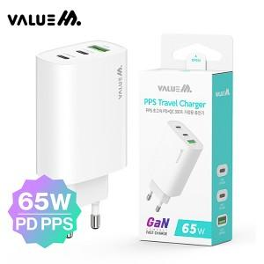

【상세/제작정보】 | 인쇄사이즈: 40*20mm

【인쇄/포장옵션】 | 레이저 / 시판박스

【공급단가】 | 수량 | 100~ | 300~ | 500~ | 1,000~ | 3,000~
*VAT별도 | 단가 | 14,160원 | 13,920원 | 13,570원 | 13,330원 | 12,980원

【상품 URL】 | https://easy1.co.kr:443/src/goods_detail.php?gdno=25285

